Cilindro 1A
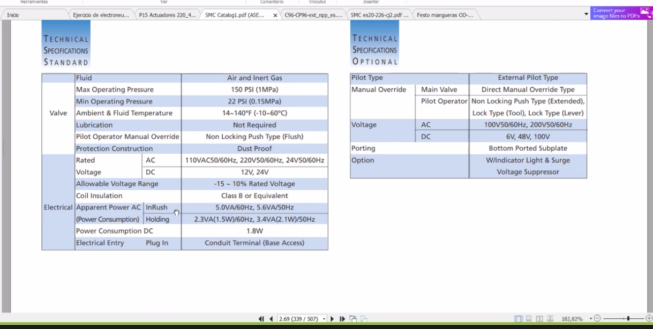
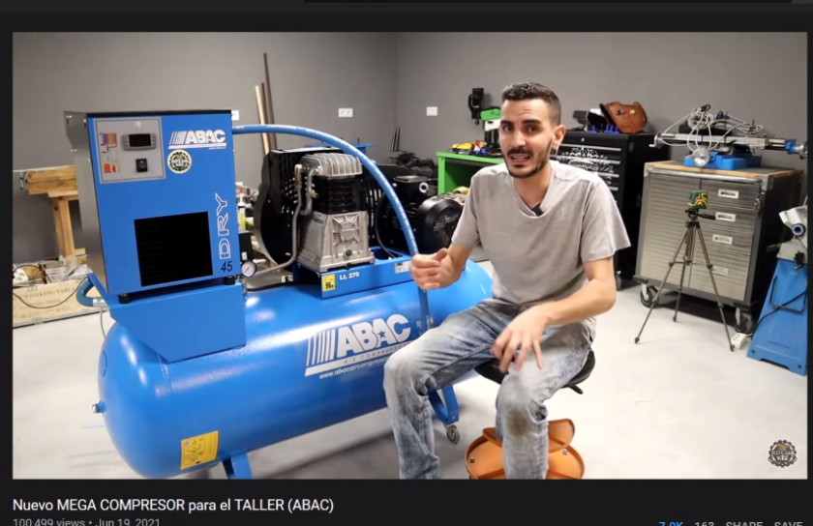
1 Selección del cilindro |  |  | 6. Consumo de aire

$λ$ (0,4-,07)
$$μ (0,85 −0,9)$$
Fm (N) | 406.13 |  | L (mm) | 160
 | 0.46 |  | D (mm) | 50
 | 0.87 |  | V (mm)^3 | 314159.26536
Fc = | 1014.8175912 |  | V (cm)^3 | 314.15926536
 |  |  | V(m)^3 | 0.00031415926536
2 Diametro mínimo
 |  |  | 7. consumo de aire en n ciclos del cilindro
F = Fc | 1014.8175912
presion (bar) | 6 |  | k | 2
Conver. Presion (Pa) | 600000 |  | n | 8
Amin (m^2) = | 0.001691362652 |  | C m^3 | 0.0050265482457
Amin (cm^2) = | 16.91362652 |  | C Litros | 5.0265482457
Amin (mm^2) = | 1691.362652
 |  |  | Consumo en condiciones normales
Dmin (cm) | 4.6405924331
Dmin (mm) | 46.405924331 |  | Tiempo 1 ciclo (s) | 2.6
 |  |  | Tiempo n (s) | 20.8
D normalizado mm | 50 |  | Timpo n (min) | 0.34666666667
d normalizado mm | 20 |  | C L/min | 14.499658401
L (mm) | 160 |  | Ccn (L/min) | 100.35993661 | Ccn (CFM) | 3.5441777136
 |  |  | Factor de ajuste | 25.089984153
3 Fuerza de avance y retroceso |  |  | Total (L/min) | 125.44992076

Fa (N) | 1178.0972451 |  | 8. caudal de un cilindro
Fr (N) | 989.60168588 |  | A (m^2) | 0.0019634954085
 |  |  | vm (m/s) | 1
 |  |  | q (m^3/s) | 0.0019634954085

Cilindro escogido | CP96 SD B 50 - 160 - | SMC | 9, Velocidad de avance
Accesorio Fijacion | L5050 |  | Va (m/s) | 1

 |  |  | 10. Velocidad flujo tuberia
4. Pandeo
 |  |  | Vt (m/s) | 27.555610667
No aplica
 |  |  | 11. Numero de reynolds
 |  |  | Re | 17336.311347

5. Amortiguamiento
 |  |  | Coeficiente de valvula (No esta correctamente calculado)
No aplica
 |  |  | Q (m^3/h) | 7.5268447089
 |  |  | deltaP | 1
 |  |  | sg | 1
 |  |  | k | 7.5268447089

 |  |  | Q | 33.143869066
 |  |  | desltaP | 1
 |  |  | sg | 1
 |  |  | Cv | 33.143869066

Cilindro 2A
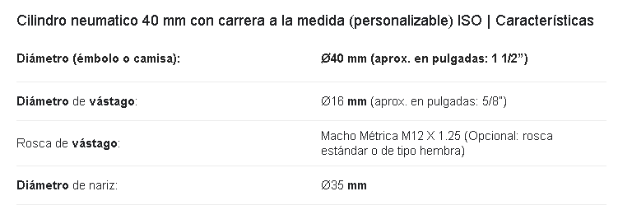
1 Selección del cilindro |  | 6. Consumo de aire

$λ$ (0,4-,07)
$$μ (0,85 −0,9)$$
Fm (N) | 239.48 | L (mm) | 50
 | 0.46 | D (mm) | 40
 | 0.87 | V (mm)^3 | 62831.853072
Fc = | 598.4007996 | V (cm)^3 | 62.831853072
 |  | V(m)^3 | 6.2831853072E-05
2 Diametro mínimo
 |  | 7. consumo de aire en n ciclos del cilindro
F = Fc | 598.4007996
presion (bar) | 6 | k | 2
Conver. Presion (Pa) | 600000 | n | 8
Amin (m^2) = | 0.000997334666 | C m^3 | 0.0010053096491
Amin (cm^2) = | 9.97334666 | C Litros | 1.0053096491
Amin (mm^2) = | 997.334666
 |  | Consumo en condiciones normales
Dmin (cm) | 3.5634897728
Dmin (mm) | 35.634897728 | Tiempo 1 ciclo (s) | 2.6
 |  | Tiempo n (s) | 20.8
D normalizado mm | 40 | Timpo n (min) | 0.34666666667
d normalizado mm | 16 | C L/min | 2.8999316802
L (mm) | 50 | Ccn (L/min) | 20.071987322 | Ccn (CFM) | 0.70883554271
 |  | Factor de ajuste | 5.0179968305
3 Fuerza de avance |  | Total (L/min) | 25.089984153

Fa (N) | 753.98223686 | 8. caudal de un cilindro
Fr (N) | 633.34507896 | A (m^2) | 0.0012566370614
 |  | vm (m/s) | 1
 |  | q (m^3/s) | 0.0012566370614

Cilindro escogido | CP96 SD B 40 - 50 - | 9, Velocidad de avance
Accesorio Fijacion | L5050 | Va (m/s) | 1

 |  | 10. Velocidad flujo tuberia
4. Pandeo
 |  | Vt (m/s) | 17.635590827
No aplica
 |  | 11. Numero de reynolds
 |  | Re | 11095.239262

5. Amortiguamiento

No aplica

Cilindro 3A
1 Selección del cilindro |  | 6. Consumo de aire

$λ$ (0,4-,07)
$$μ (0,85 −0,9)$$
Fm (N) | 237.38 | L (mm) | 160
 | 0.46 | D (mm) | 40
 | 0.87 | V (mm)^3 | 201061.92983
Fc = | 593.15342329 | V (cm)^3 | 201.06192983
 |  | V(m)^3 | 0.00020106192983
2 Diametro mínimo
 |  | 7. consumo de aire en n ciclos del cilindro
F = Fc | 593.15342329
presion (bar) | 6 | k | 2
Conver. Presion (Pa) | 600000 | n | 8
Amin (m^2) = | 0.00098858903881 | C m^3 | 0.0032169908773
Amin (cm^2) = | 9.8858903881 | C Litros | 3.2169908773
Amin (mm^2) = | 988.58903881
 |  | Consumo en condiciones normales
Dmin (cm) | 3.5478312498
Dmin (mm) | 35.478312498 | Tiempo 1 ciclo (s) | 2.6
 |  | Tiempo n (s) | 20.8
D normalizado mm | 40 | Timpo n (min) | 0.34666666667
d normalizado mm | 16 | C L/min | 9.2797813768
L (mm) | 160 | Ccn (L/min) | 64.230359431 | Ccn (CFM) | 2.2682737367
 |  | Factor de ajuste | 16.057589858
3 Fuerza de avance |  | Total (L/min) | 80.287949289

Fa (N) | 753.98223686 | 8. caudal de un cilindro
Fr (N) | 633.34507896 | A (m^2) | 0.0012566370614
 |  | vm (m/s) | 1
 |  | q (m^3/s) | 0.0012566370614

Cilindro escogido | CP96 SD B 40 - 160 - | 9, Velocidad de avance
Accesorio Fijacion | L5050 | Va (m/s) | 1

 |  | 10. Velocidad flujo tuberia
4. Pandeo
 |  | Vt (m/s) | 17.635590827
No aplica
 |  | 11. Numero de reynolds
 |  | Re | 11095.239262

5. Amortiguamiento

No aplica

Tiempos
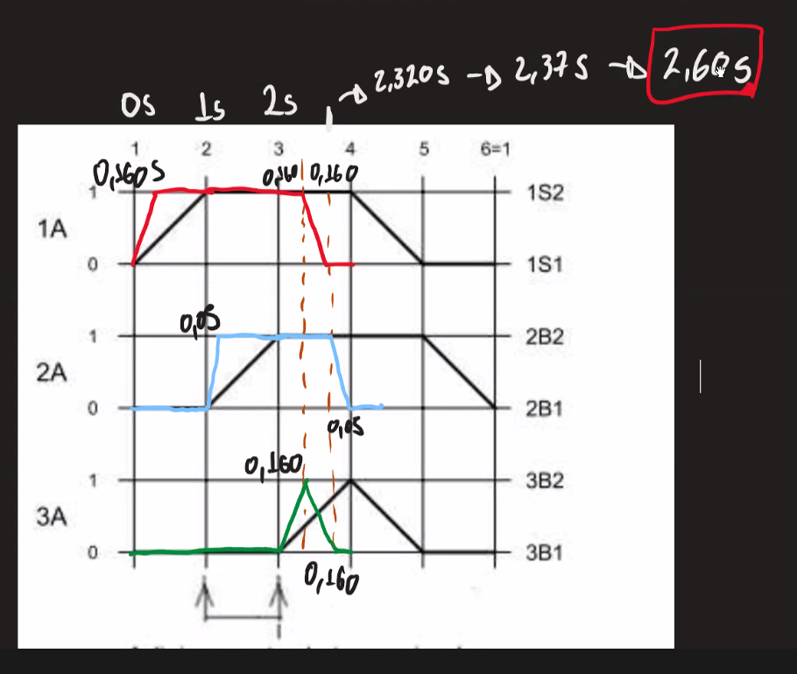

Dim Cubo
